Neurona artificial
NEURONA ARTIFICIAL

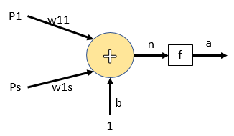

CALCULOS
El calculo que se lleva acabo dentro de una neurona artificial sigue algunos pasos que son importantes tener en cuenta

Paso 1 |  |  | Paso 2 |  |  | paso 3 | paso 4
el calculo de entradas y pesos se realiza por medio de un producto de variable P y w |  |  | EL calculo entre el producto de entradas, pesos y polarizacion se lleva acabo por medio de una sumatoria |  |  | La funsion de salida permite dar la respuesta obtenida de acuerdo a los calculos proporcionados en el paso 2 | En la busqueda de los valores de pesos y polarizacion la neurona recalculara los procesos vistos en anteriores pasos 1, 2 y 3

P | * | w | n | = | (P*w)+b

Datos de interes

Se identifica el numero de la entrada y el peso de una neurona artificial con un subindice correspondiente (i, ij) |  |  | El peso solo le pertence a la entrada con la cual se esta calculando |  |  | la sumatoria de productos se lleva a cabo apartir de la ecuacion | para calcular nuevos valores de pesos y polarizacion es necerario contar con un valor de error

donde i representa el numero de la entrada de la neurona (p1,p2…). ij representa para el peso el numero de entrada a la que pertence y la neurona de estudio. |  |  |  |  |  |  | el error se calcula como la diferncia entre la respuesta deseada y la respuesta obtenida.

 |  |  | Para el peso ij la entrada que le pertence es i y solo i |  |  | El resultado de la sumatoria de productos es la salida neta que es diferente a la funsion de salida.
Ejemplo
para la entrada p1 de la neurona 1 su peso es w_11
 |  |  | Ejemplo
 |  |  | para la entrada p1 de la neuroan 1 su peso solo sera w_11 y no w_21
para la entrada p1 de la neurona 2 su peso es w_12

Red perceptron conceptos
RED PERCEPTRON

Para poder calcular los valores antes mencionados, es necesario recorrir a un algoritmo que nos permite calcular las entradas deseadas y el numero de neuronas a usar. Uno de estos algoritmos de aprendizaje es el de la red perceptron

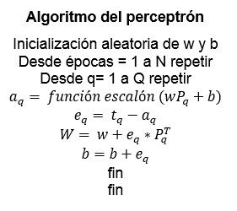

El algoritmo de la red perceptron presenta algunos datos nuevos que son parte de la programacion

Epocas | Subindice q
Es el numero de repeticciones que realizara el programa para calcular los valores de pesos y polarizacion | representa la neurona de estudio (neurona 1, neurona 2…)

Las epocas es un valor que el programdor escoge teniendo encueta que a mayor numero de epocas mas largo se hara el proceso para hallar el resultado

Red perceptron calculos
RED PERCEPTRON CALCULO

Se presenta el paso a paso del calculo del algoritmo de aprendizaje de la Red perceptron, para este ejemplo se aplico dos entradas con valores de 0 y 1 con una funsion de salida de tipo escalon

El ejemplo se basa en el algoritmo de aprendizaje de la red perceptron, donde se puede compara los calculos realizados en excel con los datos suminstrados en el algortimo
 |  |  |  |  | Entradas |  | salida
 |  | Valores iniciales |  |  | P1 | P2 | S. deseada | S. obtenida | Pr. Obtenida
 |  | w1 | 1 |  | 0 | 0 | 0 | 0 | 1 | FALSE
 |  | w2 | 1 |  | 0 | 1 | 0 | 0 | 1 | FALSE
 |  | b | 1 |  | 1 | 0 | 0 | 0 | 0 | TRUE
 |  |  |  |  | 1 | 1 | 1 | 1 | 0 | FALSE

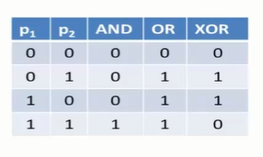
 |  | S. Neta | S. Obtenida | Error | w1 | w2 | b
 |  | 1 | 1 | -1 | 1 | 1 | 0
 |  | 1 | 1 | -1 | 1 | 0 | -1
 |  | 0 | 0 | 0 | 1 | 0 | -1
 |  | 0 | 0 | 1 | 2 | 1 | 0
 |  | 0 | 0 | 0 | 2 | 1 | 0
 |  | 1 | 1 | -1 | 2 | 0 | -1
 |  | 1 | 1 | -1 | 1 | 0 | -2
 |  | -1 | 0 | 1 | 2 | 1 | -1
error = salida obtenida - salida deseada | cero o igual a cero | -1 | 0 | 0 | 2 | 1 | -1
 |  | 0 | 0 | 0 | 2 | 1 | -1
 |  | 1 | 1 | -1 | 1 | 1 | -2
 |  | 0 | 0 | 1 | 2 | 2 | -1
 |  | -1 | 0 | 0 | 2 | 2 | -1
 |  | 1 | 1 | -1 | 2 | 1 | -2
 |  | 0 | 0 | 0 | 2 | 1 | -2
 |  | 1 | 1 | 0 | 2 | 1 | -2
 |  | -2 | 0 | 0 | 2 | 1 | -2
 |  | -1 | 0 | 0 | 2 | 1 | -2
 |  | 0 | 0 | 0 | 2 | 1 | -2
 |  | 1 | 1 | 0 | 2 | 1 | -2
 |  | -2 | 0 | 0 | 2 | 1 | -2
 |  | -1 | 0 | 0 | 2 | 1 | -2
 |  | 0 | 0 | 0 | 2 | 1 | -2
 |  | 1 | 1 | 0 | 2 | 1 | -2
 |  | -2 | 0 | 0 | 2 | 1 | -2
 |  | -1 | 0 | 0 | 2 | 1 | -2
 |  | 0 | 0 | 0 | 2 | 1 | -2
 |  | 1 | 1 | 0 | 2 | 1 | -2
 |  | -2 | 0 | 0 | 2 | 1 | -2
 |  | -1 | 0 | 0 | 2 | 1 | -2
 |  | 0 | 0 | 0 | 2 | 1 | -2
 |  | 1 | 1 | 0 | 2 | 1 | -2

